LevelC_电能量市场出清电价
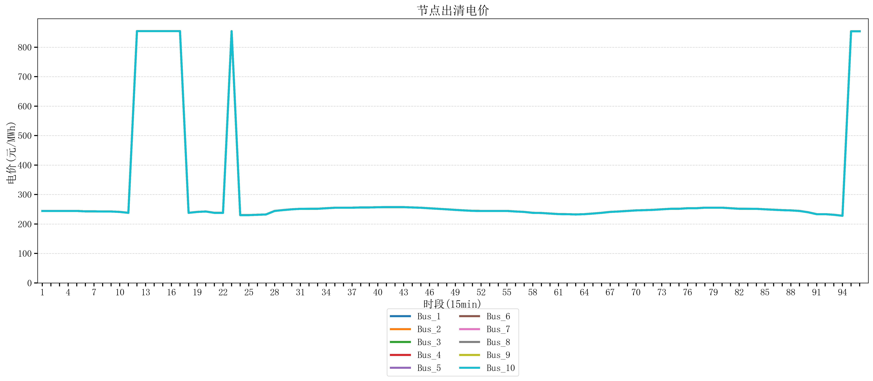
节点编号 | 电价类型 | 时段1 | 时段2 | 时段3 | 时段4 | 时段5 | 时段6 | 时段7 | 时段8 | 时段9 | 时段10 | 时段11 | 时段12 | 时段13 | 时段14 | 时段15 | 时段16 | 时段17 | 时段18 | 时段19 | 时段20 | 时段21 | 时段22
id | price_type | t1 | t2 | t3 | t4 | t5 | t6 | t7 | t8 | t9 | t10 | t11 | t12 | t13 | t14 | t15 | t16 | t17 | t18 | t19 | t20 | t21 | t22
str | str | float64 | float64 | float64 | float64 | float64 | float64 | float64 | float64 | float64 | float64 | float64 | float64 | float64 | float64 | float64 | float64 | float64 | float64 | float64 | float64 | float64 | float64
Bus_1 | 电能量电价 | 244.32044 | 244.32044 | 244.32044 | 244.32044 | 244.32044 | 242.88264 | 242.88264 | 242.46986 | 242.46986 | 241.0408 | 237.9155 | 854.62713158 | 854.62713158 | 854.62713158 | 854.62713158 | 854.62713158 | 854.62713158 | 237.9155 | 241.0408 | 242.46986 | 237.9155 | 237.9155
Bus_2 | 电能量电价 | 244.32044 | 244.32044 | 244.32044 | 244.32044 | 244.32044 | 242.88264 | 242.88264 | 242.46986 | 242.46986 | 241.0408 | 237.9155 | 854.62713158 | 854.62713158 | 854.62713158 | 854.62713158 | 854.62713158 | 854.62713158 | 237.9155 | 241.0408 | 242.46986 | 237.9155 | 237.9155
Bus_3 | 电能量电价 | 244.32044 | 244.32044 | 244.32044 | 244.32044 | 244.32044 | 242.88264 | 242.88264 | 242.46986 | 242.46986 | 241.0408 | 237.9155 | 854.62713158 | 854.62713158 | 854.62713158 | 854.62713158 | 854.62713158 | 854.62713158 | 237.9155 | 241.0408 | 242.46986 | 237.9155 | 237.9155
Bus_4 | 电能量电价 | 244.32044 | 244.32044 | 244.32044 | 244.32044 | 244.32044 | 242.88264 | 242.88264 | 242.46986 | 242.46986 | 241.0408 | 237.9155 | 854.62713158 | 854.62713158 | 854.62713158 | 854.62713158 | 854.62713158 | 854.62713158 | 237.9155 | 241.0408 | 242.46986 | 237.9155 | 237.9155
Bus_5 | 电能量电价 | 244.32044 | 244.32044 | 244.32044 | 244.32044 | 244.32044 | 242.88264 | 242.88264 | 242.46986 | 242.46986 | 241.0408 | 237.9155 | 854.62713158 | 854.62713158 | 854.62713158 | 854.62713158 | 854.62713158 | 854.62713158 | 237.9155 | 241.0408 | 242.46986 | 237.9155 | 237.9155
Bus_6 | 电能量电价 | 244.32044 | 244.32044 | 244.32044 | 244.32044 | 244.32044 | 242.88264 | 242.88264 | 242.46986 | 242.46986 | 241.0408 | 237.9155 | 854.62713158 | 854.62713158 | 854.62713158 | 854.62713158 | 854.62713158 | 854.62713158 | 237.9155 | 241.0408 | 242.46986 | 237.9155 | 237.9155
Bus_7 | 电能量电价 | 244.32044 | 244.32044 | 244.32044 | 244.32044 | 244.32044 | 242.88264 | 242.88264 | 242.46986 | 242.46986 | 241.0408 | 237.9155 | 854.62713158 | 854.62713158 | 854.62713158 | 854.62713158 | 854.62713158 | 854.62713158 | 237.9155 | 241.0408 | 242.46986 | 237.9155 | 237.9155
Bus_8 | 电能量电价 | 244.32044 | 244.32044 | 244.32044 | 244.32044 | 244.32044 | 242.88264 | 242.88264 | 242.46986 | 242.46986 | 241.0408 | 237.9155 | 854.62713158 | 854.62713158 | 854.62713158 | 854.62713158 | 854.62713158 | 854.62713158 | 237.9155 | 241.0408 | 242.46986 | 237.9155 | 237.9155
Bus_9 | 电能量电价 | 244.32044 | 244.32044 | 244.32044 | 244.32044 | 244.32044 | 242.88264 | 242.88264 | 242.46986 | 242.46986 | 241.0408 | 237.9155 | 854.62713158 | 854.62713158 | 854.62713158 | 854.62713158 | 854.62713158 | 854.62713158 | 237.9155 | 241.0408 | 242.46986 | 237.9155 | 237.9155
Bus_10 | 电能量电价 | 244.32044 | 244.32044 | 244.32044 | 244.32044 | 244.32044 | 242.88264 | 242.88264 | 242.46986 | 242.46986 | 241.0408 | 237.9155 | 854.62713158 | 854.62713158 | 854.62713158 | 854.62713158 | 854.62713158 | 854.62713158 | 237.9155 | 241.0408 | 242.46986 | 237.9155 | 237.9155
Bus_11 | 电能量电价 | 244.32044 | 244.32044 | 244.32044 | 244.32044 | 244.32044 | 242.88264 | 242.88264 | 242.46986 | 242.46986 | 241.0408 | 237.9155 | 854.62713158 | 854.62713158 | 854.62713158 | 854.62713158 | 854.62713158 | 854.62713158 | 237.9155 | 241.0408 | 242.46986 | 237.9155 | 237.9155
Bus_12 | 电能量电价 | 244.32044 | 244.32044 | 244.32044 | 244.32044 | 244.32044 | 242.88264 | 242.88264 | 242.46986 | 242.46986 | 241.0408 | 237.9155 | 854.62713158 | 854.62713158 | 854.62713158 | 854.62713158 | 854.62713158 | 854.62713158 | 237.9155 | 241.0408 | 242.46986 | 237.9155 | 237.9155
Bus_13 | 电能量电价 | 244.32044 | 244.32044 | 244.32044 | 244.32044 | 244.32044 | 242.88264 | 242.88264 | 242.46986 | 242.46986 | 241.0408 | 237.9155 | 854.62713158 | 854.62713158 | 854.62713158 | 854.62713158 | 854.62713158 | 854.62713158 | 237.9155 | 241.0408 | 242.46986 | 237.9155 | 237.9155
Bus_14 | 电能量电价 | 244.32044 | 244.32044 | 244.32044 | 244.32044 | 244.32044 | 242.88264 | 242.88264 | 242.46986 | 242.46986 | 241.0408 | 237.9155 | 854.62713158 | 854.62713158 | 854.62713158 | 854.62713158 | 854.62713158 | 854.62713158 | 237.9155 | 241.0408 | 242.46986 | 237.9155 | 237.9155
Bus_15 | 电能量电价 | 244.32044 | 244.32044 | 244.32044 | 244.32044 | 244.32044 | 242.88264 | 242.88264 | 242.46986 | 242.46986 | 241.0408 | 237.9155 | 854.62713158 | 854.62713158 | 854.62713158 | 854.62713158 | 854.62713158 | 854.62713158 | 237.9155 | 241.0408 | 242.46986 | 237.9155 | 237.9155
Bus_16 | 电能量电价 | 244.32044 | 244.32044 | 244.32044 | 244.32044 | 244.32044 | 242.88264 | 242.88264 | 242.46986 | 242.46986 | 241.0408 | 237.9155 | 854.62713158 | 854.62713158 | 854.62713158 | 854.62713158 | 854.62713158 | 854.62713158 | 237.9155 | 241.0408 | 242.46986 | 237.9155 | 237.9155
Bus_17 | 电能量电价 | 244.32044 | 244.32044 | 244.32044 | 244.32044 | 244.32044 | 242.88264 | 242.88264 | 242.46986 | 242.46986 | 241.0408 | 237.9155 | 854.62713158 | 854.62713158 | 854.62713158 | 854.62713158 | 854.62713158 | 854.62713158 | 237.9155 | 241.0408 | 242.46986 | 237.9155 | 237.9155
Bus_18 | 电能量电价 | 244.32044 | 244.32044 | 244.32044 | 244.32044 | 244.32044 | 242.88264 | 242.88264 | 242.46986 | 242.46986 | 241.0408 | 237.9155 | 854.62713158 | 854.62713158 | 854.62713158 | 854.62713158 | 854.62713158 | 854.62713158 | 237.9155 | 241.0408 | 242.46986 | 237.9155 | 237.9155
Bus_19 | 电能量电价 | 244.32044 | 244.32044 | 244.32044 | 244.32044 | 244.32044 | 242.88264 | 242.88264 | 242.46986 | 242.46986 | 241.0408 | 237.9155 | 854.62713158 | 854.62713158 | 854.62713158 | 854.62713158 | 854.62713158 | 854.62713158 | 237.9155 | 241.0408 | 242.46986 | 237.9155 | 237.9155
Bus_20 | 电能量电价 | 244.32044 | 244.32044 | 244.32044 | 244.32044 | 244.32044 | 242.88264 | 242.88264 | 242.46986 | 242.46986 | 241.0408 | 237.9155 | 854.62713158 | 854.62713158 | 854.62713158 | 854.62713158 | 854.62713158 | 854.62713158 | 237.9155 | 241.0408 | 242.46986 | 237.9155 | 237.9155
Bus_21 | 电能量电价 | 244.32044 | 244.32044 | 244.32044 | 244.32044 | 244.32044 | 242.88264 | 242.88264 | 242.46986 | 242.46986 | 241.0408 | 237.9155 | 854.62713158 | 854.62713158 | 854.62713158 | 854.62713158 | 854.62713158 | 854.62713158 | 237.9155 | 241.0408 | 242.46986 | 237.9155 | 237.9155
Bus_22 | 电能量电价 | 244.32044 | 244.32044 | 244.32044 | 244.32044 | 244.32044 | 242.88264 | 242.88264 | 242.46986 | 242.46986 | 241.0408 | 237.9155 | 854.62713158 | 854.62713158 | 854.62713158 | 854.62713158 | 854.62713158 | 854.62713158 | 237.9155 | 241.0408 | 242.46986 | 237.9155 | 237.9155
Bus_23 | 电能量电价 | 244.32044 | 244.32044 | 244.32044 | 244.32044 | 244.32044 | 242.88264 | 242.88264 | 242.46986 | 242.46986 | 241.0408 | 237.9155 | 854.62713158 | 854.62713158 | 854.62713158 | 854.62713158 | 854.62713158 | 854.62713158 | 237.9155 | 241.0408 | 242.46986 | 237.9155 | 237.9155
Bus_24 | 电能量电价 | 244.32044 | 244.32044 | 244.32044 | 244.32044 | 244.32044 | 242.88264 | 242.88264 | 242.46986 | 242.46986 | 241.0408 | 237.9155 | 854.62713158 | 854.62713158 | 854.62713158 | 854.62713158 | 854.62713158 | 854.62713158 | 237.9155 | 241.0408 | 242.46986 | 237.9155 | 237.9155
Bus_25 | 电能量电价 | 244.32044 | 244.32044 | 244.32044 | 244.32044 | 244.32044 | 242.88264 | 242.88264 | 242.46986 | 242.46986 | 241.0408 | 237.9155 | 854.62713158 | 854.62713158 | 854.62713158 | 854.62713158 | 854.62713158 | 854.62713158 | 237.9155 | 241.0408 | 242.46986 | 237.9155 | 237.9155
Bus_26 | 电能量电价 | 244.32044 | 244.32044 | 244.32044 | 244.32044 | 244.32044 | 242.88264 | 242.88264 | 242.46986 | 242.46986 | 241.0408 | 237.9155 | 854.62713158 | 854.62713158 | 854.62713158 | 854.62713158 | 854.62713158 | 854.62713158 | 237.9155 | 241.0408 | 242.46986 | 237.9155 | 237.9155
Bus_27 | 电能量电价 | 244.32044 | 244.32044 | 244.32044 | 244.32044 | 244.32044 | 242.88264 | 242.88264 | 242.46986 | 242.46986 | 241.0408 | 237.9155 | 854.62713158 | 854.62713158 | 854.62713158 | 854.62713158 | 854.62713158 | 854.62713158 | 237.9155 | 241.0408 | 242.46986 | 237.9155 | 237.9155
Bus_28 | 电能量电价 | 244.32044 | 244.32044 | 244.32044 | 244.32044 | 244.32044 | 242.88264 | 242.88264 | 242.46986 | 242.46986 | 241.0408 | 237.9155 | 854.62713158 | 854.62713158 | 854.62713158 | 854.62713158 | 854.62713158 | 854.62713158 | 237.9155 | 241.0408 | 242.46986 | 237.9155 | 237.9155
Bus_29 | 电能量电价 | 244.32044 | 244.32044 | 244.32044 | 244.32044 | 244.32044 | 242.88264 | 242.88264 | 242.46986 | 242.46986 | 241.0408 | 237.9155 | 854.62713158 | 854.62713158 | 854.62713158 | 854.62713158 | 854.62713158 | 854.62713158 | 237.9155 | 241.0408 | 242.46986 | 237.9155 | 237.9155
Bus_30 | 电能量电价 | 244.32044 | 244.32044 | 244.32044 | 244.32044 | 244.32044 | 242.88264 | 242.88264 | 242.46986 | 242.46986 | 241.0408 | 237.9155 | 854.62713158 | 854.62713158 | 854.62713158 | 854.62713158 | 854.62713158 | 854.62713158 | 237.9155 | 241.0408 | 242.46986 | 237.9155 | 237.9155
Bus_31 | 电能量电价 | 244.32044 | 244.32044 | 244.32044 | 244.32044 | 244.32044 | 242.88264 | 242.88264 | 242.46986 | 242.46986 | 241.0408 | 237.9155 | 854.62713158 | 854.62713158 | 854.62713158 | 854.62713158 | 854.62713158 | 854.62713158 | 237.9155 | 241.0408 | 242.46986 | 237.9155 | 237.9155
Bus_32 | 电能量电价 | 244.32044 | 244.32044 | 244.32044 | 244.32044 | 244.32044 | 242.88264 | 242.88264 | 242.46986 | 242.46986 | 241.0408 | 237.9155 | 854.62713158 | 854.62713158 | 854.62713158 | 854.62713158 | 854.62713158 | 854.62713158 | 237.9155 | 241.0408 | 242.46986 | 237.9155 | 237.9155
Bus_33 | 电能量电价 | 244.32044 | 244.32044 | 244.32044 | 244.32044 | 244.32044 | 242.88264 | 242.88264 | 242.46986 | 242.46986 | 241.0408 | 237.9155 | 854.62713158 | 854.62713158 | 854.62713158 | 854.62713158 | 854.62713158 | 854.62713158 | 237.9155 | 241.0408 | 242.46986 | 237.9155 | 237.9155
Bus_34 | 电能量电价 | 244.32044 | 244.32044 | 244.32044 | 244.32044 | 244.32044 | 242.88264 | 242.88264 | 242.46986 | 242.46986 | 241.0408 | 237.9155 | 854.62713158 | 854.62713158 | 854.62713158 | 854.62713158 | 854.62713158 | 854.62713158 | 237.9155 | 241.0408 | 242.46986 | 237.9155 | 237.9155
Bus_35 | 电能量电价 | 244.32044 | 244.32044 | 244.32044 | 244.32044 | 244.32044 | 242.88264 | 242.88264 | 242.46986 | 242.46986 | 241.0408 | 237.9155 | 854.62713158 | 854.62713158 | 854.62713158 | 854.62713158 | 854.62713158 | 854.62713158 | 237.9155 | 241.0408 | 242.46986 | 237.9155 | 237.9155
Bus_36 | 电能量电价 | 244.32044 | 244.32044 | 244.32044 | 244.32044 | 244.32044 | 242.88264 | 242.88264 | 242.46986 | 242.46986 | 241.0408 | 237.9155 | 854.62713158 | 854.62713158 | 854.62713158 | 854.62713158 | 854.62713158 | 854.62713158 | 237.9155 | 241.0408 | 242.46986 | 237.9155 | 237.9155
Bus_37 | 电能量电价 | 244.32044 | 244.32044 | 244.32044 | 244.32044 | 244.32044 | 242.88264 | 242.88264 | 242.46986 | 242.46986 | 241.0408 | 237.9155 | 854.62713158 | 854.62713158 | 854.62713158 | 854.62713158 | 854.62713158 | 854.62713158 | 237.9155 | 241.0408 | 242.46986 | 237.9155 | 237.9155
Bus_38 | 电能量电价 | 244.32044 | 244.32044 | 244.32044 | 244.32044 | 244.32044 | 242.88264 | 242.88264 | 242.46986 | 242.46986 | 241.0408 | 237.9155 | 854.62713158 | 854.62713158 | 854.62713158 | 854.62713158 | 854.62713158 | 854.62713158 | 237.9155 | 241.0408 | 242.46986 | 237.9155 | 237.9155
Bus_39 | 电能量电价 | 244.32044 | 244.32044 | 244.32044 | 244.32044 | 244.32044 | 242.88264 | 242.88264 | 242.46986 | 242.46986 | 241.0408 | 237.9155 | 854.62713158 | 854.62713158 | 854.62713158 | 854.62713158 | 854.62713158 | 854.62713158 | 237.9155 | 241.0408 | 242.46986 | 237.9155 | 237.9155
Bus_40 | 电能量电价 | 244.32044 | 244.32044 | 244.32044 | 244.32044 | 244.32044 | 242.88264 | 242.88264 | 242.46986 | 242.46986 | 241.0408 | 237.9155 | 854.62713158 | 854.62713158 | 854.62713158 | 854.62713158 | 854.62713158 | 854.62713158 | 237.9155 | 241.0408 | 242.46986 | 237.9155 | 237.9155
Bus_41 | 电能量电价 | 244.32044 | 244.32044 | 244.32044 | 244.32044 | 244.32044 | 242.88264 | 242.88264 | 242.46986 | 242.46986 | 241.0408 | 237.9155 | 854.62713158 | 854.62713158 | 854.62713158 | 854.62713158 | 854.62713158 | 854.62713158 | 237.9155 | 241.0408 | 242.46986 | 237.9155 | 237.9155
Bus_42 | 电能量电价 | 244.32044 | 244.32044 | 244.32044 | 244.32044 | 244.32044 | 242.88264 | 242.88264 | 242.46986 | 242.46986 | 241.0408 | 237.9155 | 854.62713158 | 854.62713158 | 854.62713158 | 854.62713158 | 854.62713158 | 854.62713158 | 237.9155 | 241.0408 | 242.46986 | 237.9155 | 237.9155
Bus_43 | 电能量电价 | 244.32044 | 244.32044 | 244.32044 | 244.32044 | 244.32044 | 242.88264 | 242.88264 | 242.46986 | 242.46986 | 241.0408 | 237.9155 | 854.62713158 | 854.62713158 | 854.62713158 | 854.62713158 | 854.62713158 | 854.62713158 | 237.9155 | 241.0408 | 242.46986 | 237.9155 | 237.9155
Bus_44 | 电能量电价 | 244.32044 | 244.32044 | 244.32044 | 244.32044 | 244.32044 | 242.88264 | 242.88264 | 242.46986 | 242.46986 | 241.0408 | 237.9155 | 854.62713158 | 854.62713158 | 854.62713158 | 854.62713158 | 854.62713158 | 854.62713158 | 237.9155 | 241.0408 | 242.46986 | 237.9155 | 237.9155
Bus_1 | 阻塞电价 | 0 | 0 | 0 | 0 | 0 | 0 | 0 | 0 | 0 | 0 | 0 | 0 | 0 | 0 | 0 | 0 | 0 | 0 | 0 | 0 | 0 | 0
Bus_2 | 阻塞电价 | 0 | 0 | 0 | 0 | 0 | 0 | 0 | 0 | 0 | 0 | 0 | 0 | 0 | 0 | 0 | 0 | 0 | 0 | 0 | 0 | 0 | 0
...

LevelC_电力电量平衡表单
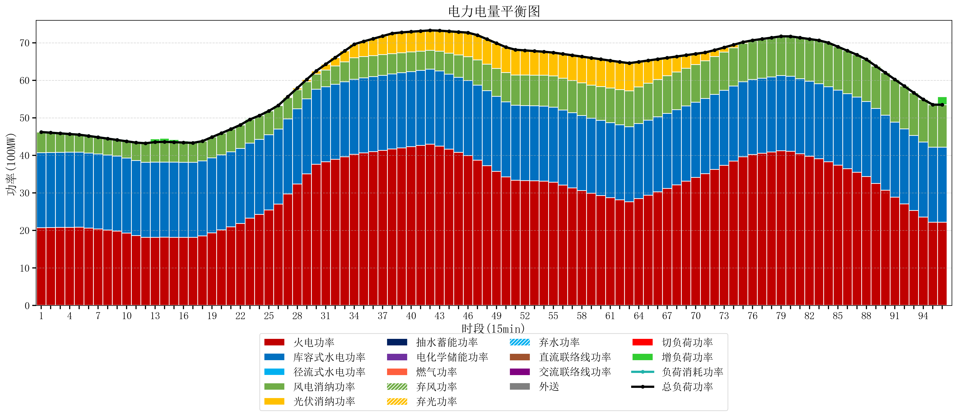
元件名称 | 时段1 | 时段2 | 时段3 | 时段4 | 时段5 | 时段6 | 时段7 | 时段8 | 时段9 | 时段10 | 时段11 | 时段12 | 时段13 | 时段14 | 时段15 | 时段16 | 时段17
name | t1 | t2 | t3 | t4 | t5 | t6 | t7 | t8 | t9 | t10 | t11 | t12 | t13 | t14 | t15 | t16 | t17
str | float64 | float64 | float64 | float64 | float64 | float64 | float64 | float64 | float64 | float64 | float64 | float64 | float64 | float64 | float64 | float64 | float64
火电功率 | 20.7292192 | 20.762233061 | 20.795246922 | 20.828260783 | 20.861274644 | 20.630364632 | 20.359866038 | 20.089367444 | 19.818868851 | 19.269212362 | 18.621029558 | 18.161706371 | 18.177124654 | 18.180365651 | 18.175778393 | 18.171191136 | 18.166603878
库容式水电功率 | 20 | 20 | 20 | 20 | 20 | 20 | 20 | 20 | 20 | 20 | 20 | 20 | 20 | 20 | 20 | 20 | 20
径流式水电功率 | 0 | 0 | 0 | 0 | 0 | 0 | 0 | 0 | 0 | 0 | 0 | 0 | 0 | 0 | 0 | 0 | 0
风电消纳功率 | 5.49 | 5.2793684211 | 5.0687368421 | 4.8581052632 | 4.6474736842 | 4.5463157895 | 4.4615789474 | 4.3768421053 | 4.2921052632 | 4.4865263158 | 4.7794736842 | 5.0724210526 | 5.3653684211 | 5.4269473684 | 5.3397894737 | 5.2526315789 | 5.1654736842
光伏消纳功率 | 0 | 0 | 0 | 0 | 0 | 0 | 0 | 0 | 0 | 0 | 0 | 0 | 0 | 0 | 0 | 0 | 0
抽水蓄能功率 | 0 | 0 | 0 | 0 | 0 | 0 | 0 | 0 | 0 | 0 | 0 | 0 | 0 | 0 | 0 | 0 | 0
电化学储能功率 | 0 | 0 | 0 | 0 | 0 | 0 | 0 | 0 | 0 | 0 | 0 | 0 | 0 | 0 | 0 | 0 | 0
燃气功率 | 0 | 0 | 0 | 0 | 0 | 0 | 0 | 0 | 0 | 0 | 0 | 0 | 0 | 0 | 0 | 0 | 0
直流联络线功率 | 0 | 0 | 0 | 0 | 0 | 0 | 0 | 0 | 0 | 0 | 0 | 0 | 0 | 0 | 0 | 0 | 0
交流联络线功率 | 0 | 0 | 0 | 0 | 0 | 0 | 0 | 0 | 0 | 0 | 0 | 0 | 0 | 0 | 0 | 0 | 0
负荷消耗功率 | 46.2192192 | 46.041601482 | 45.863983764 | 45.686366046 | 45.508748328 | 45.176680421 | 44.821444985 | 44.466209549 | 44.110974114 | 43.755738678 | 43.400503242 | 43.234127424 | 43.542493075 | 43.607313019 | 43.515567867 | 43.423822715 | 43.332077562
外送 | 0 | 0 | 0 | 0 | 0 | 0 | 0 | 0 | 0 | 0 | 0 | 0 | 0 | 0 | 0 | 0 | 0
总负荷功率 | 46.2192192 | 46.041601482 | 45.863983764 | 45.686366046 | 45.508748328 | 45.176680421 | 44.821444985 | 44.466209549 | 44.110974114 | 43.755738678 | 43.400503242 | 43.234127424 | 43.542493075 | 43.607313019 | 43.515567867 | 43.423822715 | 43.332077562
弃风功率 | 0 | 0 | 0 | 0 | 0 | 0 | 0 | 0 | 0 | 0 | 0 | 0 | 0 | 0 | 0 | 0 | 0
弃光功率 | 0 | 0 | 0 | 0 | 0 | 0 | 0 | 0 | 0 | 0 | 0 | 0 | 0 | 0 | 0 | 0 | 0
弃水功率 | 0 | 0 | 0 | 0 | 0 | 0 | 0 | 0 | 0 | 0 | 0 | 0 | 0 | 0 | 0 | 0 | 0
切负荷功率 | 0 | 0 | 0 | 0 | 0 | 0 | 0 | 0 | 0 | 0 | 0 | 0 | 0 | 0 | 0 | 0 | 0
增负荷功率 | 0 | 0 | 0 | 0 | 0 | 0 | 0 | 0 | 0 | 0 | 0 | 0.18885961751 | 0.85246070427 | 0.94817068676 | 0.67880781651 | 0.40944494626 | 0.14008207601

